Sheet1
 |  | Required
PRODUCT
NAME | Tên sản phẩm | *
DESCRIPTION | Mô tả của sản phẩm | min(100)
BRAND | Thương hiệu sản phẩm, mặc định no branch nếu người dùng k nhập
CATEGORY_ID | Ref table CATEGORY

SKU
Xóa sku vĩnh viễn
STATUS | Trạng thái của sku, activated/disabled | *
SLLER_SKU | Mã do người dùng đặt | *
COLOR | Màu sắc của sản phẩm | *
PACKAGE_WIDTH |  | *
PACKAGE_HEIGHT |  | *
PACKAGE_LENGTH |  | *
PACKAGE_WEIGHT |  | *
PRICE | Giá bán của sku | *

TBL_ORDER
CUSTOMER_NAME | Họ tên người mua | *
PRICE | Tổng tiền hóa đơn: tổng giá sản phẩm + phí ship. (tất cả đã qua giảm giá) | *
SHIPPING_FEE_ORIGINAL | Phí ship. m là khối lượng của kiện hàng đơn vị (kg), phí ship được tính là m*1,5000 (vnd), nếu kiện hàng nhỏ hơn 0.1kg thì làm tròn lên 0.1kg | *
PAYMENT_METHOD | Phương thức thanh toán. chuyển khoản/COD | *
SHIPPING_FEE_DISCOUNT | Phí ship được giảm (Do người dùng nhập) | *
ITEMS_COUNT | Tổng số lượng order item | *
NAME_SHIPPING | Họ tên người nhận | *
PHONE_SHIPPING | Số điện thoại người nhận | *
ADDRESS_SHIPPING | Địa chỉ nhận hàng | *
PROVINCE_CODE_SHIPPING | Địa chỉ nhận hàng | *
DISTRICT_CODE_SHIPPING | Địa chỉ nhận hàng | *
WARD_CODE_SHIPPING | Địa chỉ nhận hàng | *
CUSTOMER_USERNAME | Username khách hàng | *
NOTE: Thông tin province_code, district_code, ward_code phải là code theo đơn vị hành chính VN. Status: pending, cancelled, shipping, completed. Sự thay đổi các status phải nằm trong state diagram. |  |  | 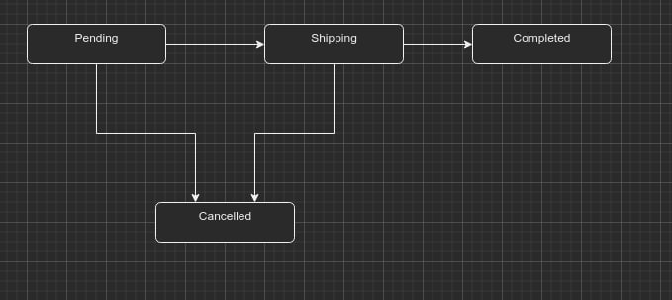

ORDER_ITEM
NAME | Tên của order_item (Product.name + Sku.COLOR + Sku.SIZE ) | *
MAIN_IMAGE | Hình đầu tiên của sku | *
ITEM_PRICE | Giá gốc theo sku | *
PAID_PRICE | Gía người mua phải trả (đã qua giảm giá) | *
SHIPPING_FEE | Phí ship. m là khối lượng của kiện hàng đơn vị (kg), phí ship được tính là m*1,5000 (vnd), nếu kiện hàng nhỏ hơn 0.1kg thì làm tròn lên 0.1kg | *

CART_ITEM
NAME | Tên của order_item (Product.name + Sku.COLOR + Sku.SIZE ) | *
MAIN_IMAGE | Hình đầu tiên của sku | *
ITEM_PRICE | Giá gốc theo sku | *

 | PERMISSTION
CODE | UUID
NAME | VIEW, CREATE, READ, DELETE

 | ROLE_PERMISSTION
PERMISSION_CODE
ROLE_CODE

 | ROLE
CODE | UUID
NAME | ADMIN, CUSTOMER
 | USER_ROLE
USERNAME
ROLE_CODE

 | USER
USERNAME
PASSWORD
FIRSTNAME
LASTNAME

